C1 CHF
 |  |  |  |  | Cennik
 |  |  |  |  | ważny od 1.01.2022
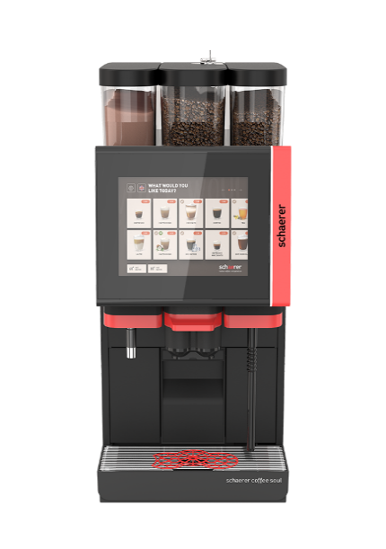 | 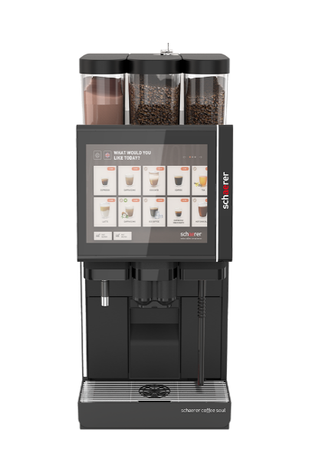 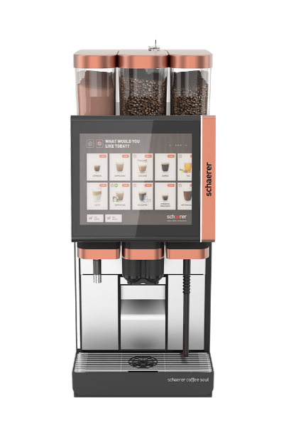
SOUL 10 & 12
Ceny netto (bez podatku VAT). Producent zastrzega prawo do zmiany cen !
W zamówieniu należy podać odpowiednie kody opcji wyposażenia.

Art. Nr | Opis |  | Cena netto CHF | Filtr
 | Wersja podstawowa (wyjściowa) |  |  | 1
100 | Ekspres Coffee Soul | SOUL 10 z 10,4 calowym wyświetlaczem dotykowym. Elementy w kolorze czerwonym (wylewka i panel), 1 młynek z pojemnikiem na ziarno 1200g, bojler wody 2kW lub 3kW dla kawy i herbaty, wylewka wrzątku do herbaty (z lewej strony lub centralnie), Uptime! System odkamieniania. System telemetrii Schaerer Coffee Link | 11,824.00 | 1 | 11,824.00 | 1
 | Design |  |  | 1
200 | pakiet SOUL 12 design | SOUL 12 z 12,1 calowym wyświetlaczem dotykowym, Elementy w kolorze polerowanej miedzi (wylewka, panel oraz pokrywki pojemników), panel zamykany kluczykiem, dodatkowe podświetlenie LED | 950.00 |  | -
210 | kolor czarny połysk | wybrane elementy w kolorze czarny połysk (wylewka i panel) dla SOUL 10 lub 12 | - | 1 | -
211 | kolor czerwony (silk) połysk | wybrane elementy w kolorze czerwony połysk (wylewka i panel) dla SOUL 10 lub 12 | - |  | -
212 | kolor matowej miedzi | wybrane elementy w kolorze matowej miedzi (wylewka, panel i pokrywki pojemników) dla SOUL 10 | - |  | -
220 | wybrane elementy ze stali nierdzewnej | elementy pionowe pomiędzy wylewką a tacką ściekową | - |  | -
221 | wybrane elementy w kolorze czarnym | elementy pionowe pomiędzy wylewką a tacką ściekową | - |  | -
 | Moc |  |  | 1
300 | 1 fazowe 2kW | 1L, N, PE 220 – 240V (L-N) 10 - 13A | - |  | -
301 | 1 fazowe 3kW | 1L, N, PE 220 – 240V (L-N) 15 - 20A | - | 1 | -
302 | 3 fazowe (6-9kW) | 3L, N, PE 380 - 415V 15 - 16A | - |  | -
303 | 2 fazowe 6kW | 2L, PE 200V (L-L) 25 - 32A | - |  | -
304 | 1 fazowe 6kW | 1L, N, PE 220 – 240V (L-N) 32A | - |  | -
 | System kawy |  |  | 1
400 | 30 gramowy zaparzacz |  | 87.00 |  | -
410 | drugi młynek z prawej strony |  | 468.00 |  | -
411 | trzeci młynek z lewej strony wraz z elektryczną regulacją grubości mielenia |  | 740.00 |  | -
420 | elektryczna regulacja grubości mielenia | dla młynka prawego | 272.00 |  | -
421 | elektryczna regulacja grubości mielenia | dla młynka środkowego | 272.00 |  | -
430 | żarna Espresso | dla młynka środkowego | 47.00 |  | -
431 | żarna Espresso | dla młynka prawego | 47.00 |  | -
432 | żarna Espresso | dla młynka lewego | 47.00 |  | -
440 | moduł przyspieszający wydawanie kawy | rekomendowany dla kaw (czarnych) o pojemności powyżej 0,2L | 261.00 |  | -
441 | dodatkowy wylot wody | dodatkowy wylot wody dla Americano | 261.00 |  | -
442 | Hot & Cold | chłodnica wylotu kawy do zimnych napojów, zawiera także art. 440 oraz 441 | 879.00 |  | -
 | System mleczny / wylot pary |  |  | 1
500 | bojler pary | wymagany dla systemu mlecznego Best FoamTM lub wylotu pary | 445.00 | 1 | 445.00
510 | Best Foam™ | przystosowany tylko do lodówki Schaerer | 1,425.00 | 1 | 1,425.00
511 | Best Foam™ Twin /Backup Milk | przystosowany tylko do lodówki Schaerer | 1,549.00 |  | -
512 | Best Foam™ z czujnikiem | przystosowany do dowolnej lodówki na mleko | 1,542.00 |  | -
513 | Best Foam™ Twin/Backup Milk z czujnikiem | przystosowany do dowolnej lodówki na mleko | 1,666.00 |  | -
520 | Powersteam | wylot pary bez czujnika temperatury | 445.00 |  | -
521 | Autosteam | wylot pary z czujnikiem temperatury | 819.00 |  | -
522 | Supersteam | wylot pary z czujnikiem temperatury i automatycznym napowietrzaniem | 861.00 |  | -
 | Wrzątek |  |  | 1
600 | bojler wrzątku (trzeci bojler) | możliwość wydawania wrzątku (do herbaty) podczas parzenia kawy | 930.00 |  | -
610 | wylewka wrzątku z lewej strony | (do herbaty) | - |  | -
611 | wylewka wrzątku w wylewce kawy | rekomendowane w przypadku samoobsługi ekspresu | - | 1 | -
 | System proszku |  |  | 1
700 | system proszku | pojemność 2000 g (czekolada itp.) | 723.00 |  | -
701 | podwójny system proszku | pojemność 2 x 1000 g (2xczekolada itp.) | 947.00 |  | -
 | Dozowanie syropów |  |  | 1
800 | instalacja do stacji syropów | instalacja do podłączenia stacji syropów (rekomendowane razem z opcją wysokie nóżki art. 2106 w maszynie) | 162.00 |  | -
 | Dodatkowe wyposażenie |  |  | 1
900 | automatyczna wylewka | automatyczne pozycjonowanie wysokości wylewki ustawiane oddzielnie dla każdego napoju | 523.00 |  | -
910 | zestaw zamków na kluczyk | pojemnik(i) na ziarno, pojemnik na proszek, panel dotykowy | 210.00 |  | -
920 | podwyższone nóżki 40 mm | wyższe o 40mm (4szt., jeden zestaw do lodówki albo ekspresu) | 100.00 |  | -
921 | podwyższone nóżki 70 mm | wyższe o 70mm (4szt., jeden zestaw do lodówki albo ekspresu) | 100.00 |  | -
930 | fusy kawowe pod blatem | zrzut fusów pod blat przez otwór w maszynie oraz blacie | 60.00 |  | -
 | Interfejs |  |  | 1
1000 | MDB | moduł do czytników kart płatniczych oraz wrzutników monet | - | 1 | -
1001 | ethernet port | moduł dla aplikacji API | 68.00 |  | -
1002 | serial port RS232 | moduł do protokołu CSI/CCI, podłączenie kasy | - | 1 | -
 | System płatniczy |  |  | 1
1100 | wrzutnik monet w obudowie | z prawej lub lewej strony (wolnostojący) | 1,752.00 |  | -
1101 | obudowa na wrzutnik monet | z prawej lub lewej strony (wolnostojąca) | 1,272.00 |  | -
1102 | wrzutnik monet wydający resztę w obudowie | z prawej lub lewej strony (wolnostojący) | 2,890.00 |  | -
1103 | obudowa na wrzutnik monet wydający resztę | z prawej lub lewej strony (wolnostojąca) | 1,664.00 |  | -

Wyposażenie

Boczna lodówka |  |  |  | 1
2000 | wymagane wyposażenie 2100 lub 2101 | boczna lodówka czarna SCS 10l (można podłączyć tylko do jednego ekspresu) | 1,818.00 | 1 | 1,818.00
2001 | wymagane wyposażenie 2102, 2103 2104 lub 2105 | boczna lodówka SCS 10l czarna do systemu Centre Milk (można podłączyć do dwóch ekspresów) albo Twin/Backup Milk (2 rodzaje mleka) | 2,279.00 |  | -
2002 | wymagane wyposażenie 2100 lub 2101 | boczna lodówka SCS inox 10l (można podłączyć tylko do jednego ekspresu) | 1,818.00 |  | -
2003 | wymagane wyposażenie 2102, 2103 2104 lub 2105 | boczna lodówka SCS 10l inox do systemu Centre Milk (można podłączyć do dwóch ekspresów) albo Twin Milk/Backup (2 rodzaje mleka) | 2,279.00 |  | -
Akcesoria |  |  |  | 1
2100 | lodówka na blacie | zestaw do montażu lodówki art. 2000, 2002 z prawej lub lewej strony. | 204.00 | 1 | 204.00
2101 | lodówka pod blatem | zestaw do montażu lodówki art. 2000, 2002 pod blatem | 243.00 |  | -
2102 | Centre Milk na blacie | zestaw do montażu lodówki art. 2001, 2003 na blacie | 390.00 |  | -
2103 | Centre Milk pod blatem | zestaw do montażu lodówki art. 2001, 2003 pod blatem | 477.00 |  | -
2104 | Twin/Backup Milk na blacie | zestaw do montażu lodówki art. 2001, 2003 na blacie | 390.00 |  | -
2105 | Twin/Backup Milk pod blatem | zestaw do montażu lodówki art. 2001, 2003 pod blatem | 477.00 |  | -
2106 | podwyższone nóżki 40 mm | wyższe o 40mm (4szt. -jeden zestaw do lodówki albo ekspresu) | 100.00
2107 | podwyższone nóżki 70 mm | wyższe o 70mm (4szt. -jeden zestaw do lodówki albo ekspresu) | 100.00 |  | -
Cup & Cool |  |  |  | 1
2200 | Cup & Cool wąski | wymiary 286 x 587 x 566 wąski z podświetleniem | 3,096.00 |  | -
2201 | Cup & Cool szeroki | wymiary 368 x 587 x 566 szeroki z podświetleniem | 3,237.00 |  | -
2202 | Cup & Cool szeroki Centre Milk | szeroki z podświetleniem do systemu Centre Milk (można podłączyć do dwóch ekspresów) | 3,616.00 |  | -
2203 | podwyższone nóżki 40 mm | wyższe o 40mm (4szt., jeden zestaw do lodówki albo ekspresu) | 100.00 |  | -
Podgrzewacz filiżanek |  |  |  | 1
2300 | podgrzewacz filiżanek wąski | podgrzewacz filiżanek wąski z podświetleniem | 1,719.00 |  | -
2301 | podgrzewacz filiżanek szeroki | podgrzewacz filiżanek z podświetleniem szeroki | 1,860.00 |  | -
2302 | podwyższone nóżki 40 mm | wyższe o 40mm (4szt., jeden zestaw do lodówki albo ekspresu) | 100.00 |  | -
Lodówka pod ekspres |  |  |  | 1
2400 | lodówka pod ekspres 9,5L |  | 2,092.00 |  | -
Stacja syropów |  |  |  | 1
2500 | stacja syropów | podblatowa stacja podawania syropów (do 4 smaków), wymagany art. 800 | 3,308.00 |  | -
Zewnętrzne zbiorniki na wodę/ścieki |  |  |  | 1
2600 | sondy do wody i ścieków | podłączenie do zewnętrznego zbiornika na wodę i zbiornika na ścieki | 1,892.00 |  | -
2601 | sonda do pojemnika wody | podłączenie do zewnętrznego zbiornika na wodę | 915.00 |  | -

 |  |  | Cena netto CHF |  | 15,716.00 CHF
 |  |  | Ilość zestawów | 1 | 15,716.00 CHF
 |  |  | Rabat | 0% | 0.00 CHF
 |  |  | Cena po rabacie CHF |  | 15,716.00 CHF

 |  |  |  | KURS CHF/PLN | 4.50 zł
 |  |  | Cena po rabacie zł |  | 70,722.00 zł

